Alap
 | Azonosító készítés, súlyozott átlag, részösszeg függvény és más hasznos tippek

Pár rövid, de hasznos trükköt szeretnénk bemutatni. Például, hogy hogyan lehet gyorsan és egyszerűen súlyozott átlagot számolni, mire jó a részösszeg függvény, valamint hogyan másolhatjuk ki Excel-ből az éppen használt munkafüzetet tartalmazó mappára mutató hivatkozást.

 |  |  |  | 1. Azonosító készítés, és súlyozott átlag

 |  |  |  | A MindentVisz szolgáltató vállalatnál az ügyfelek évente egy 0-10-ig terjedő skálán pontozzák a velük kapcsolatban álló munkatársakat. Az alábbi táblázat azt mutatja be, hogy Kováts Bélát hogyan értékelte az ügyfélköre. A Prioritás oszlopban láthatjuk azt, hogy a MindentVisz számára milyen prioritásúak az adott ügyfelek, az Elégedett. (1-10) oszlop pedig az ügyfelek által Kováts úr munkájára adott pontszámokat mutatja.

1.1
 |  |  |  |  |  |  | Amikor megnézzük a táblázatot feltűnik, hogy az ügyfél_ID oszlop egyelőre üres. Ebbe az oszlopba szeretnénk az ügyfelek új azonosítóit elkészíteni a mostani azonosítók helyett. Az eddig használt azonosítók (Azonosító oszlop) jelenleg csak számokat tartalmaznak, amik ráadásul különböző hosszúságúak. Szeretnénk, ha az új azonosítók egységesek lennének és rögtön látszódna rajtuk, hogy ügyfelekhez tartoznak.
 |  | Kováts Béla
Töltse Ki az Ügyfél_ID oszlopot, az 1.1-es pont alapján
A SZÖVEG függvény használatáról ITT található egy bővebb leírás.
 |  | Ügyfél_ID | Azonosító | Prioritás | Elégedett. (1-10)
 |  |  | 2134 | 1 | 5 |  | =SZÖVEG(N24;"0000000000") |  |  | Ennek első lépéseként egyenlő hosszúságúvá tesszük az eddigi azonosítókat (10 karakter) úgy, hogy a fennmaradó helyekre nullákat teszünk. Ehhez a SZÖVEG függvényt használjuk, ami számokat általunk meghatározott formátumú szöveggé alakít. A függvény két paramétert kér, az átalakítandó számot, és a szöveg formátumát. Az utóbbiról most elég annyit tudnunk, hogy ha "bevezető nullákat" írunk ide, akkor az a szám az utolsó számjegyek helyére fog kerülni. Továbbá, ha a nullák elé egy rövid azonosítót (UF - ügyfél) írunk, az is meg fog maradni.
 |  |  | 1230 | 2 | 6 |  | 0000002134
 |  |  | 2134 | 2 | 3
 |  |  | 4312 | 3 | 9 |  | =SZÖVEG(N26;"UF00000000")
 |  |  | 1431 | 3 | 7 |  | UF00002134
 |  |  | 143 | 1 | 5
 |  |  | 110 | 2 | 6
1.2
 |  |  | 1434 | 1 | 6 |  | Miután elkészítettük az új ügyfélazonosítókat az Ügyfél_ID oszlopba, szeretnénk kiszámolni, hogy milyen átlagos értékelést kapott Kováts úr, figyelembe véve a MindentVisz ügyfeleinek prioritását. Ahhoz, hogy ezt az értéket megkapjuk súlyozott átlagot kell számolnunk. Súlyozott átlagot többféleképpen is számolhatunk. A legkönnyebb megoldásnak az tűnik, ha a prioritásokat és az elégedettségi mutatószámokat párosával összeszorozzuk, majd elosztjuk a prioritások összegével:
 |  |  | 625 | 3 | 7
 |  |  | 7248 | 2 | 4
 |  |  | 12349 | 1 | 7
 |  |  | 3295 | 3 | 9
 |  |  | 1111 | 3 | 7 |  | =(I24*J24+I25*J25+I26*J26+I27*J27+I28*J28+I29*J29+I30*J30+...)/SZUM(I24:I30)
 |  |  | 1544 | 1 | 8 |  | 6.6

1.3
 |  |  |  |  |  |  | Az így kapott képlet azonban nagyon hosszú lett és megírni is elég fárasztó. Ennél jobb megoldás, ha a SZORZATÖSSZEG függvényt használjuk, ami tömböket párosával összeszoroz, majd összeadja az eredményeket. A szorzatösszeget használva már sokkal egyszerűbb lett a képletünk:

 |  |  |  |  |  |  | =SZORZATÖSSZEG(I24:I30;J24:J30)/SZUM(I24:I30)
 |  |  |  |  |  |  | 6.6

 |  |  |  | 2. Részösszeg

 |  |  |  | Miután elkészítettük Béla átlagos értékelését, csináltunk egy összesítő táblázatot is az értékesítők átlagos minősítéseiről. Ehhez hozzákapcsoltuk a kollégák tavalyi bérkategóriáját, nevüket, és azonosítóikat. Azt a feladatot kaptuk, hogy számoljunk ki néhány összesítő adatot, de figyeljünk arra, hogy ha rászűrünk a különböző bérkategóriákra, az eredményeink a szűrésnek megfelelően változzanak.

 |  |  |  |  |  | KapcsKód | KapcsNév | Tavalyi bérkat. | Minősítés
 |  |  |  |  |  | ERT001122 | Alma Aladár | IV | 8
 |  |  |  |  |  | ERT002211 | Somfai Samu | IV | 7.9
 |  |  |  |  |  | ERT003321 | Dobó Dalma | IV | 8.8
 |  |  |  |  |  | ERT004532 | Ferenczi Francis | III | 9
 |  |  |  |  |  | ERT004242 | Gömböc Gábor | III | 5.2
 |  |  |  |  |  | ERT002424 | Horváth Huba | II | 4.9
 |  |  |  |  |  | ERT004245 | Kováts Béla | II | 6.3
 |  |  |  |  |  | ERT005367 | Kulcsos Károly | I | 3.7
 |  |  |  |  |  | ERT002857 | Ladó Gy. Lajos | I | 4
 |  |  |  |  |  | ERT002384 | Éles Emma | I | 4.1

2.1
 |  |  | Ha ezt a feladatot a leggyakrabban használt függvények segítségével ("=ÁTLAG()", "=MIN()", és "=MAX()") próbáljuk megoldani, akkor beleütközünk abba a problémába, hogy amint valamilyen szűrést végzünk el az eredeti táblázatunkon, nem a leszűrt adatoknak megfelelő értékeket kapjuk, mert a kapott értékeink változatlanok maradnak a szűrés után is.

 |  |  |  | Eredmény | Képlet
 |  |  | Átlagos minősítés | 6.19 | =ÁTLAG(Táblázat1[Minősítés])
 |  |  | Minimum | 3.7 | =MIN(Táblázat1[Minősítés])
 |  |  | Maximum | 9 | =MAX(Táblázat1[Minősítés])
Az elérhető függvények listájáról ITT található egy leírás.

2.2
 |  |  | Az ilyen jellegű problémára a RÉSZÖSSZEG függvény jelent megoldást.

 |  |  |  |  |  |  |  | A részösszeg használatakor két paramétert kell megadnunk: először ki kell választanunk, hogy milyen függvényt szeretnénk használni, utána pedig azt kell kijelölni, hogy milyen adatokra akarjuk azt alkalmazni. Így már ha szűrünk a táblázatban, az eredmények a szűréseknek megfelelően változnak sőt, ha elrejtünk néhány sort, a függvény azokat sem veszi figyelembe.
 |  |  |  | Eredmény | Képlet
 |  |  | Átlagos minősítés | 6.19 | =RÉSZÖSSZEG(1;Táblázat1[Minősítés])
 |  |  | Minimum | 3.7 | =RÉSZÖSSZEG(5;Táblázat1[Minősítés])
 |  |  | Maximum | 9 | =RÉSZÖSSZEG(4;Táblázat1[Minősítés])

 |  |  |  | 3. Az eredmények megosztása

 |  |  |  | Ha szeretnénk az Excel fájlt amiben eddig dolgoztunk megosztani másokkal is, (miután elmentettük azt a közös hálózati meghajtóra) akkor ahelyett, hogy megkeresnénk a fájlt tartalmazó mappát, és azt linkeljük be egy e-mailbe egyszerűbb, ha rögtön az Excel-ből tudjuk kimásolni annak a helyét:

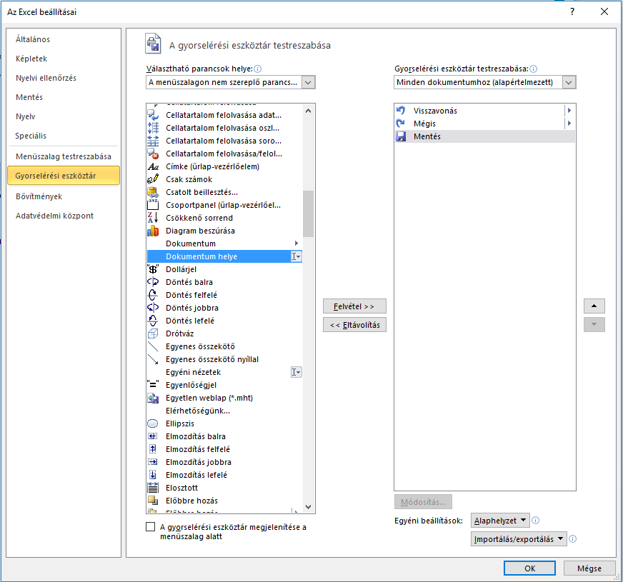
a
b
c
d
e
f

3.1
 |  |  |  |  |  |  |  |  | Menjünk a fájl menübe, válasszuk ki az a beállítások menüpontot (a)
 |  |  |  |  |  |  |  |  |  | - Ezen belül válasszuk ki a gyorselérési eszköztárat (b)
 |  |  |  |  |  |  |  |  |  | - A Választható parancsok helyénél a Menüszalagon nem szereplő parancsokat (c)
 |  |  |  |  |  |  |  |  |  | - Itt a listából keressük ki a Dokumentum helye opciót (d)
 |  |  |  |  |  |  |  |  |  | - Kattintsunk erre, majd a Felvétel gombra (e)
 |  |  |  |  |  |  |  |  |  | - Végül nyomjunk egy OK-t (f)

3.2
 |  |  |  |  |  |  |  |  | Ha ezt végig csináltuk, az Excelben legfelül megjelent egy mezőben a fájl helye (g). Ezt most már akár Ctr-C, Ctr-V billentyűkombinációval is ki tudjuk másolni a kollégánknak szánt email-be.

g

Készítette: Váradi Áron (aron.varadi@horvath-partners.com)

